readme
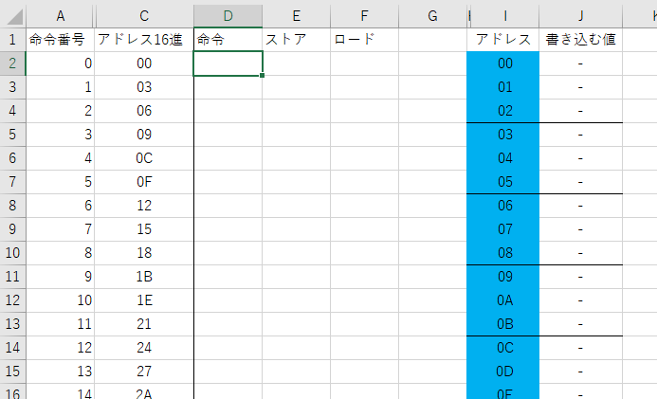
ファイル名 | TTM8_Assembler.xlsx
作者 | みやこ電子工房

TTM8のプログラム(アセンブリ)を機械語に翻訳するアセンブラです。
自由に使用してください。作成したプログラムは自由に公開しても構いません。

シートリスト

シート名 | 説明
TTM8命令セット | 命令セットを示します。
アドレスマップ | アドレスの割り当てを示します。
命令機械語対応表 | ワークスペースシートで参照するシートです。
ワークスペース | アセンブラのテンプレートです。
サンプルプログラム
流れる光
掛け算
減算
ラーメンタイマー

使い方

はじめに
 | ワークスペースシートはコピーして使ってください。
 | ワークシート右の機械語欄には数式が書いてあります。コピーペーストで数式が乱されないように注意してください。

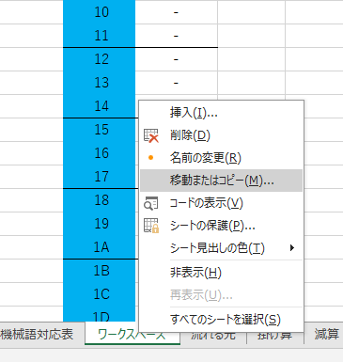

各項目説明

A列：命令番号 | TTM8は最大64命令まで使ってプログラムできます。
C列：アドレス16進 | 命令の開始アドレスを16進数で示します。ジャンプ命令でジャンプ先を見る時に参照します。
D列：命令 | 命令のニーモニックを書きます
E列：ストア | 16進数でストアアドレスを書きます。レジスタ名を書くとそのレジスタのアドレスに変換されます
F列：ロード | 16進数でロードアドレスを書きます。レジスタ名を書くとそのレジスタのアドレスに変換されます

I列：アドレス | アドレスを16進数でしめしています
J列：書き込む値 | 機械語に翻訳されて書き込む値が示されます。

